CollectiveAccess
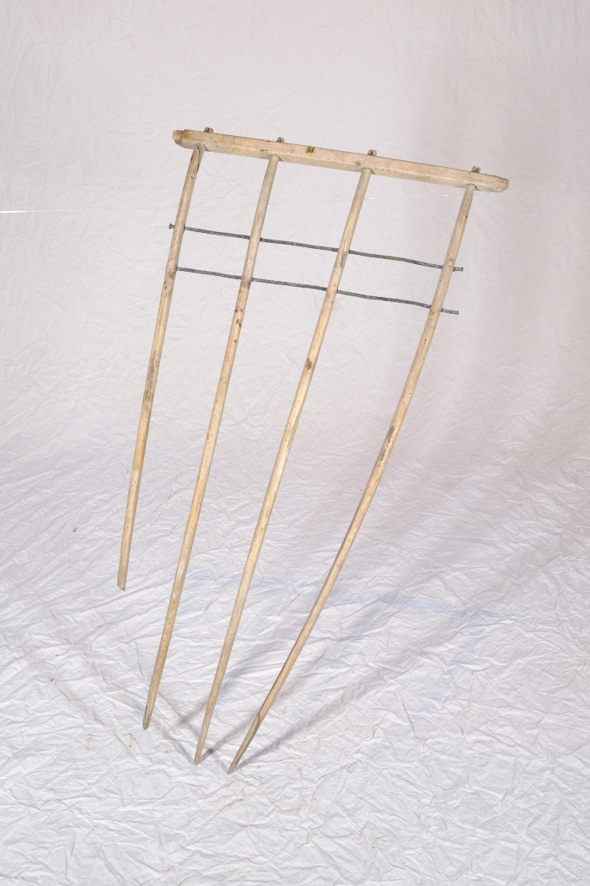
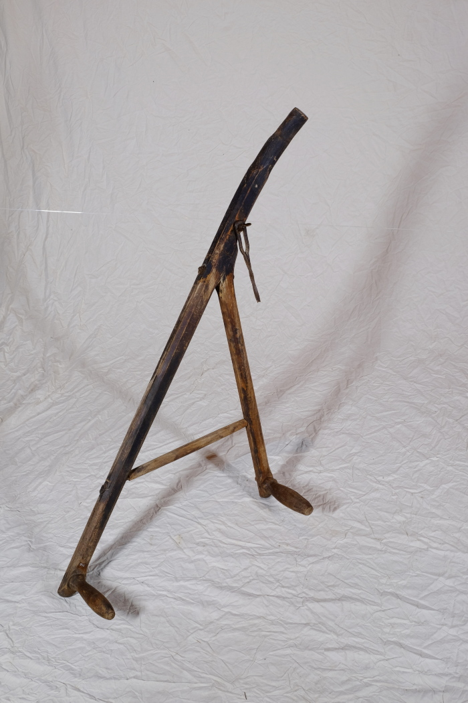
Image | Object | Description | Date
 | Heckgestell einer Hecksense, ohne Blatt und Stiel (A1328) | Hecksensen dienten zum Schneiden von kurzen Getreidesorten. Sie verfügten über ein hölzernes Gestell, das sogenannte Heckgestell, oberhalb des Sensenblattes. Dieses Heckgestell bewirkte, dass geschnittenes Korn besser in Schwaden fiel. Schwaden sind die Reihen von gemähtem Getreide oder auch der Vorgang des Ablegens in Reihen – das Korn wurde geschwadet. Da dieses Schwaden mit kurzen Getreidesorten wie Gerste und Weizen, aber auch bei liegendem Getreide schwieriger war als bei langstieligen, aufrecht stehenden Pflanzen, wurden hierfür Hecksensen eingesetzt.
 | Kurzsense (A1343) | Die Kurzsense wurde zum Schneiden von Korn gebraucht. Der Mäher konnte die Sense mit beiden Händen bedienen.
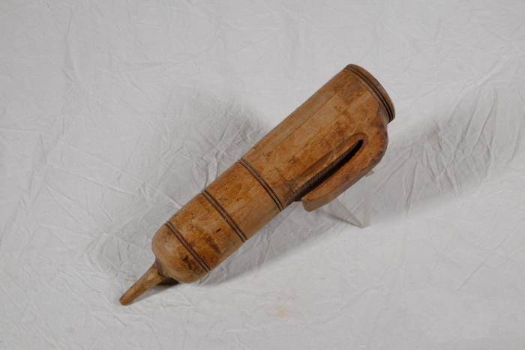 | Wetzsteinköcher (A1372) | Um während der Mahd die Schneiden der Sensen und Sicheln auch auf dem Feld nachschärfen zu können, trug man bis ins ausgehende 19. Jahrhundert einen Wetzstein bei sich. Dieser bestand oft aus Sand- oder Schiefergestein. Da der Stein jedoch nur gut schliff, wenn er nass war, benötigte man stets Wasser. Hierfür wurde der Wasserbehälter, der regional unterschiedlich genannt wurde, am Gürtel getragen. Oft war dem Wasser noch Essig zugesetzt, was die Schleifwirkung des Steines noch erhöhen sollte. Mit der kleinen Spitze am Boden konnte das Gefäß in die Erde gesteckt werden, während man das Werkzeug schliff.

